Sheet1
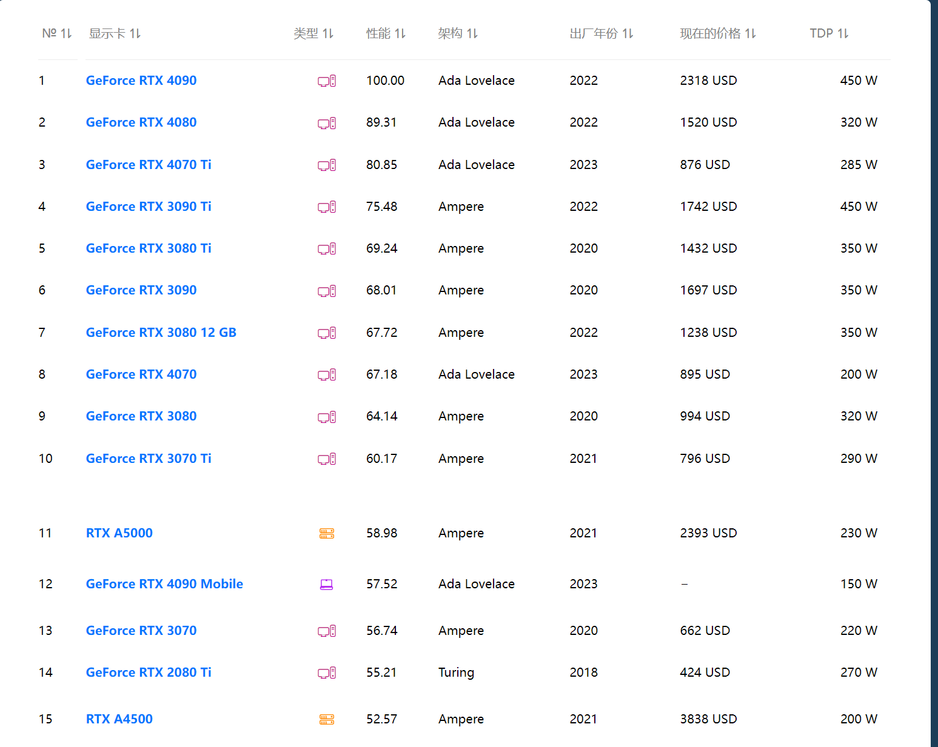
电脑名称 | 价格 | CPU | 内存 | 硬盘 | 显卡 | 显存 | 链接 | 联想：两张3090是27000
联想工作站ThinkStation P920 | 149500 | 6226R*2 | 512G | 2TB固态+64T机械硬盘 | RTX 6000(不是A6000) |  | https://item.jd.com/100037500725.html | 联想：两张4090是49400
戴尔（DELL）Precision T7920 | 90999 | 6248R | 128G | 512G固态+4T机械 | RTX 3090 | 24G | https://item.jd.com/100031228716.html | 联想：两张A6000价格66000
戴尔（DELL）Precision T5820 | 87399 | i9-10980XE | 128G | 2TB固态 | RTX A6000 *2 | 24G*2 | https://item.jd.com/100057253003.html | 戴尔：A6000一张35000
联想工作站ThinkStation P920 | 74299 | 6230R*2 | 256G | 1T固态+4T机械 | RTX A5000 | 24G | https://item.jd.com/100046955583.html | 戴尔：A6000一张35000
联想工作站ThinkStation P620 | 68999 | AMD5975WX | 128G | 512G固态+4T机械 | RTX 3090 | 24G | https://item.jd.com/100044364295.html

GPU性能：（A6000性能优于4090） |  |  |  |  |  |  | CPU性能

